상품제안서
보라 티스푼 티포크 6P 세트 | 상품코드: F27952

 |  |  |  |  |  |  | 02-412-0044 | www.easy1.co.kr
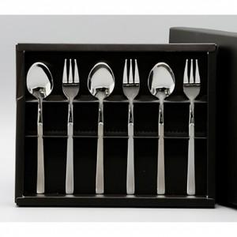

【상세/제작정보】

【인쇄/포장옵션】 | 레이저 / 쇼핑백

【공급단가】 | 수량 | 90~ | 270~ | 540~ | 810~ | 1,080~
*VAT별도 | 단가 | 7,870원 | 7,740원 | 7,560원 | 7,370원 | 7,240원

【상품 URL】 | https://easy1.co.kr:443/src/goods_detail.php?gdno=27952

